상품제안서
해피벨 네임택&여권케이스 세트 | 상품코드: F30191

 |  |  |  |  |  |  | 02-412-0044 | www.easy1.co.kr
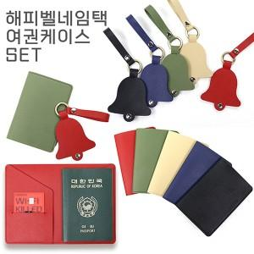

【상세/제작정보】 | <p>＊레드색상은 레이저인쇄 불가 불박인쇄만 가능합니다.</p><p>＊동판비 45000원(VAT별도) </p>

【인쇄/포장옵션】 | 레이저, 불박 / 시판박스

【공급단가】 | 수량 | 100~ | 300~ | 500~ | 1,000~ | 3,000~
*VAT별도 | 단가 | 4,940원 | 4,860원 | 4,750원 | 4,560원 | 4,370원

【상품 URL】 | https://dev.easy1.co.kr:443/src/goods_detail.php?gdno=30191

